Sheet1
卡牌编号 | 卡牌类别 | 卡牌名称 | 使用费用 | 功能与效果描述
1 | 建筑卡 | 冶金实验室 |  | 可以加快金矿的获取效率，以及金币储存的上限 |  | 英雄卡 | 佣兵卡 | 建筑卡 | 法术卡
2 | 建筑卡 | 电塔 |  | 防御塔，最多可以同时攻击2个单位
3 | 建筑卡 | 地狱塔 |  | 单体伤害的防御塔，伤害越来越高 |  | 冰法 | 农民 | 围墙 | 小闪电 | 大本营
4 | 建筑卡 | 法术工厂 |  | 生产随机法术 |  | 电法 | 胖子 | 电塔 | 火球 | 冶金实验室
5 | 建筑卡 | 超级武器 | 20 | 生产具有超级杀伤力的武器，可以释放到地图任意位置 |  | 女巫 | 侦察兵 | 地狱塔 | 飓风 | 围墙
6 | 建筑卡 | 火枪营 |  | 兵营一种，训练火枪手 |  | 大皮卡 | 火枪 | 采集器 | 侦测 | 法术工厂 | 随机法术工厂
7 | 建筑卡 |  |  | 训练大苍蝇 |  | 气球兵 | 龙宝宝 | 兵营1 | 冰冻 | 各种防御塔
8 | 建筑卡 | 兵营3 |  | 训练侦察兵 |  | 女武神 | 大苍蝇 | 兵营2 | 火箭 | 兵营
9 | 建筑卡 | 兵营4 |  | 训练火焰精灵 |  | 幻刺 | 苍蝇群 | 兵营3 | 狂暴
10 | 建筑卡 | 超级武器2 |  | 杀伤力没那么大的超级武器 |  | 公主 | 火法 | 兵营4 | 飞桶
11 | 法术卡 | 小闪电 | 2 |  |  | 野猪骑士 | 小皮卡 | 兵营5 | 大闪电
12 | 法术卡 | 火球 | 4 |  |  |  | 骑士 | 兵营6 | 万箭齐发
13 | 法术卡 | 飓风 | 3 |  |  |  |  | 大本营
14 | 法术卡 | 冰冻 | 4 |  |  |  |  | 法术工厂
15 | 法术卡 | 火箭 | 6
16 | 法术卡 | 狂暴 | 2
17 | 法术卡 | 大闪电 | 6
18 | 法术卡 | 万箭齐发 | 3 |  |  | 火锅 | 火焰精灵
19 | 法术卡 |  | 1 |  |  | 野蛮人小屋 | 黄毛
20 | 佣兵卡 | 火焰精灵 | 2 |  |  | 骷髅墓碑 | 小骷髅
21 | 佣兵卡 | 侦察兵 | 1 |  | 小野犬 | 哥布林小屋 | 投矛哥布林
22 | 佣兵卡 | 蝙蝠 | 3
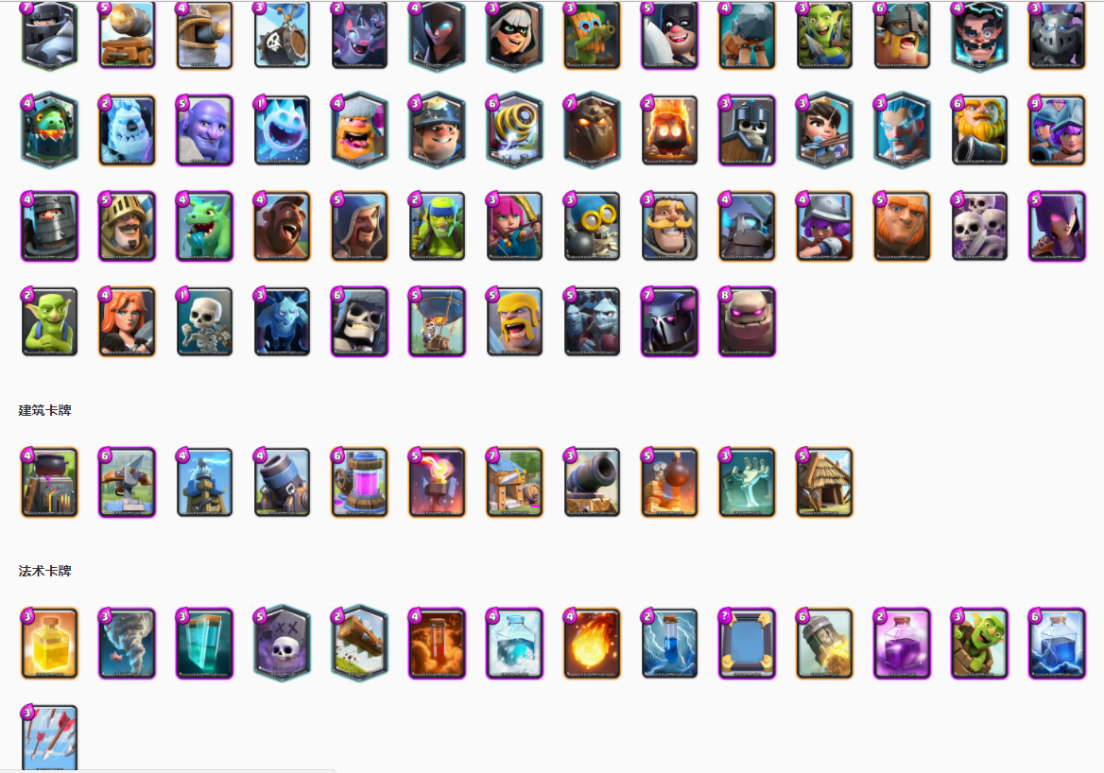
23 | 佣兵卡 | 火枪手 | 4 |  | 皇家枪兵
24 | 佣兵卡 | 女武神 | 4 |  | 剪镰七号
25 | 佣兵卡 | 骑士 | 3 |  | 皇家卫兵
26 | 佣兵卡 | 骷髅海 | 4 |  | 小野犬
27 | 佣兵卡 | 苍蝇群 | 5 |  | 蒸汽蜂鸟
28 | 佣兵卡 | 大苍蝇 | 3
29 | 佣兵卡 | 野猪骑士 | 4 |  | 重甲骑兵
30 | 佣兵卡 | 胖子 | 5 | 作战傀儡 | 亡命囚徒
31 | 佣兵卡 | 气球兵 | 5 | 召唤的是侦察兵 | 蒸汽飞艇
32 | 佣兵卡 | 女巫 | 5
33 | 英雄卡 | 火法 | 5 |  | 蒸汽法师
34 | 英雄卡 | 大皮卡 | 7 |  | 蒸汽堡垒
35 | 英雄卡 | 公主 | 3 |  | 赏金猎人
36 | 英雄卡 | 暗夜女巫 | 5 | 召唤的是蝙蝠
37 | 英雄卡 | 幻刺 | 3 |  | 幻影刺客
38 | 英雄卡 | 超级骑士 | 7 |  | 金刚
39 | 英雄卡 | 电法 | 4 |  | 宫廷法师
40 | 英雄卡 | 冰法 | 3 |  | 流浪法师

